Licence & Version de document

Guide Nomadisme - Liste de vérifications
Objectif de ce document : outiller la mise en oeuvre des recommandations du guide ANSSI
Ce document constitue un complément au guide ANSSI
Recommandations sur le nomadisme numérique
(réf. ANSSI-PA-054 version 2.0 du 13/11/2023)
 | 5

Ce document rédigé par l’ANSSI présente les « Recommandations sur le nomadisme numérique - Liste de vérifications ». Il est téléchargeable sur le site cyber.gouv.fr.
Il constitue une production originale de l’ANSSI placée sous le régime de la « Licence ouverte v2.0 » publiée par la mission Etalab*.
Conformément à la Licence Ouverte v2.0, le guide peut être réutilisé librement, sous réserve de mentionner sa paternité (source et date de la dernière mise à jour). La réutilisation s’entend du droit de communiquer, diffuser, redistribuer, publier, transmettre, reproduire, copier, adapter, modifier, extraire, transformer et exploiter, y compris à des fins commerciales.
Sauf disposition réglementaire contraire, ces recommandations n’ont pas de caractère normatif ; elles sont livrées en l’état et adaptées aux menaces au jour de leur publication. Au regard de la diversité des systèmes d’information, l’ANSSI ne peut garantir que ces informations puissent être reprises sans adaptation sur les systèmes d’information cibles. Dans tous les cas, la pertinence de l’implémentation des éléments proposés par l’ANSSI doit être soumise, au préalable, à la validation de l’administrateur du système et/ou des personnes en charge de la sécurité des systèmes d’information.

* Licence ouverte / Open Licence v2.0. Page web, Mission Etalab, avril 2017. https://www.etalab.gouv.fr/licence-ouverte-open-licence.

VERSION | DATE | NATURE DES MODIFICATIONS
2.0 | 2023-11-13 | Version initiale alignée avec la version en vigueur du guide

Préambule
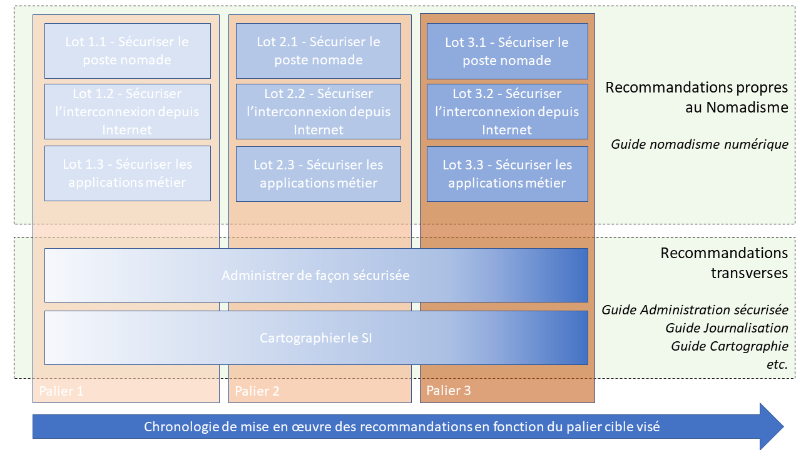
Préambule
L’objectif de ce document Excel est d’accompagner les entités qui souhaitent mettre en oeuvre
les recommandations du guide sur le nomadisme numérique.
Le document permet notamment d'aider les entités à donner des priorités aux recommandations et d'identifier
les recommandations les plus importantes en réponse à une menace spécifique.
Le document présente 3 paliers pour l’application du guide. Chaque palier permet de répondre
graduellement à un niveau de menace spécifique.

Palier | Niveau de menace
1 | Menace isolée : attaques menées par un individu isolé ou un hacktiviste à des fins de déstabilisation (DDoS, vengeance,etc.). Cela intègre des individus utilisant des outils automatisés peu sophistiqués, mais aussi des attaquants d’un haut niveau d’expertise, mais disposant de peu de moyens humains et financiers
2 | Menace cybercriminelle et de masse : attaques opportunistes menées par un groupe criminel ou un acteur économique à des fins lucratives (rançongiciel, fraudes, etc.). Attaques utilisant des services disponibles à la vente ou sur étagère, incluant les services de lutte informatique privée (pour les acteurs économiques et étatiques, cela inclut les considérations d’intelligence économique et d’espionnage industriel et permet à certains états d’acquérir des capacités de lutte informatique offensive)
3 | Menace de niveau stratégique : attaques ciblées, menées ou financées par un État, à des fins d’espionnage ou de déstabilisation (par exemple, sabotage, prépositionnement, attaque informationnelle, etc.), caractérisées par des moyens techniques importants et un effort de discrétion

Taux de couverture guide ANSSI
Taux de couverture des recommandations du guide ANSSI Recommandations sur le nomadisme numérique

Nombre de recommandations ANSSI en fonction de leur niveau de mise en œuvre :

Statut | Recommandations ANSSI
Totalement mis en œuvre | 0
Partiellement mis en œuvre | 0
Pas commencé | 67
Problème ! | 0
n.a. | 0

